Sheet1


低通滤波 |  |  |  | 低通滤波电路（LPF）： 高通滤波电路（HPF）：

电阻计算
有用信号频率（KHz） | 滤波电感（uH） | 低通频率/信号频率（建议5-10倍） | 滤波电阻（R）
1 | 1 | 1 | 0.0062831853072

电感计算
有用信号频率（KHz） | 滤波电阻（R） | 低通频率/信号频率（建议5-10倍） | 滤波电感（uH）
1 | 1 | 1 | 159.15494309

截止频率计算
滤波电阻（R） | 滤波电感（uH） | 低通截止频率（KHz）
1 | 1 | 159.15494309

高通滤波

电阻计算
有用信号频率（KHz） | 滤波电感（uH） | 信号频率/高通频率（建议5-10倍） | 滤波电阻（R）
1 | 1 | 2 | 0.0031415926536

电感计算
有用信号频率（KHz） | 滤波电阻（R） | 信号频率/高通频率（建议5-10倍） | 滤波电感（uH）
1 | 1 | 2 | 318.30988618

截止频率计算
滤波电阻（R） | 滤波电感（uH） | 高通截止频率（KHz）
1 | 1 | 159.15494309

干货
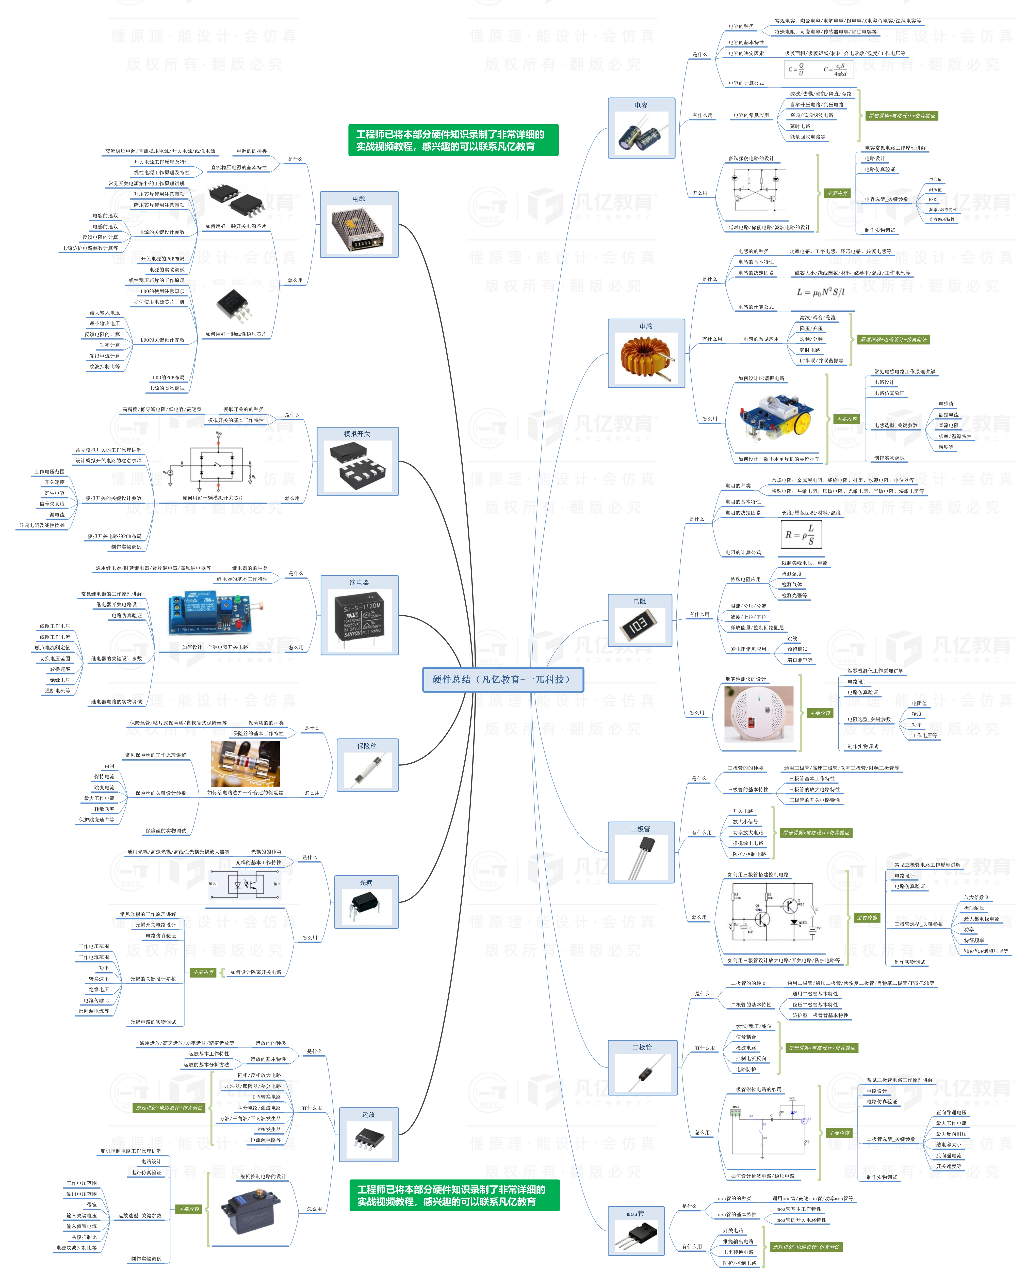


此文档由一π科技和凡亿教育鼎力打造，凡亿是国内领先的电子研发和技术培训提供商，是国家认定的高新技术企业。目前近110万电子会员，技术储备为社会持续输送7万余人高级工程师，服务了1万多中小型企业合作伙伴。 凡亿教育课程开设了硬件、PCB、仿真、电源、EMC、FPGA、电机、嵌入式、单片机、物联网、人工智能、天线射频等多门主流学科。目前，凡亿教育毕业学员九成实现涨薪，八成涨薪超20%，最高涨幅达200%，就业企业不乏航天通信、同步电子、视源股份，华为等明星企业。

联系助教 领取干货课程

